Sheet1
ドキュメント名 | 作成日 | 作者
企業システム開発におけるボタン単位までの権限管理実装手法 | 2025/9/24～9/26 | 況
1.背景
企業システムにおけるセキュリティ要件は年々厳格化しており、ユーザが利用可能な機能を細かく制御することが求められている。従来のロールベースアクセス制御
（RBAC）は、画面単位あるいはメニュー単位での権限設定が主流であった。しかし、実際の業務運用においては、同一画面内に存在するボタンや操作要素ごとに権限
を制御する必要性が高まっている。本稿では、企業システム開発においてボタン単位まで権限管理を実装する手法について論じる。
2.序論
自分は日常的にシステム設計やフレームワークの学習を行っており、その過程で RUOYI フレームワークに触れ、ソースコードを丁寧に精読した経験から多くの着想
を得た。RUOYI の実装を追う中で注目した点は、JWT と Redis を組み合わせた認証、アノテーションと AOP による権限チェック、メニューや API レベルでの権限マ
ッピングの設計である。ソースを一行ずつ追いながら「なぜここで Redis を使うのか」「トークンの滑動有効期限はどのように設計されているか」「権限情報をどのタ
イミングでクライアントに渡すか」といった疑問を自分なりに検証した。これにより単なる模倣ではなく、実務で使える改良案や代替設計のアイデアが生まれた。
３.実装手法
3.1 データベース設計とテーブル構成
ボタン単位の権限管理を実現するためには、以下のようなテーブル群が必要となる。
ユーザーテーブル（sys_user）
 | ユーザー・ロール中間テーブル（sys_user_role）
ロールテーブル（sys_role）
 | ロール・メニュー中間テーブル（sys_role_menu）
メニューテーブル(sys_menu)
ここで、多対多関係において中間表が必須となる理由について論じたい。一対一あるいは一対多の関係性においては、外部キー制約を利用することで二つのテーブル
間の関連を直接的に表現することが可能である。例えば、一対一の典型例として「ユーザー」と「パスポート」の関係を挙げることができる。この場合、ユーザーテー
ブルにパスポートIDを外部キーとして保持すれば十分である。また、一対多の例として「部門」と「社員」の関係がある。この場合、社員テーブルに部門IDを外部キー
として設けることで、各社員が所属する部門を明確に示すことができる。これらのケースでは、外部キーのみで関係を表現できるため、追加のテーブルは不要である。
しかし、多対多の関係性においては状況が異なる。例えば「ユーザー」と「ロール」の関係では、一人のユーザーが複数のロールを持ち得る一方、一つのロールも複数
のユーザーに割り当てられる。このような関係を外部キーのみで表現すると、冗長なデータ構造や更新時の不整合を招く危険性が高い。そのため、正規化の観点からも
中間表を導入することが必須となるのである。
一見すると、この権限管理の仕組みは単なる「ユーザー → ロール → メニュー」という従来型の RBAC モデルと同じに見えるかもしれない。しかし、sys_menu テー
ブルの設計には巧妙な工夫がされている。具体的には、各メニュー項目には parent_id というフィールドが存在し、これによってメニュー同士の親子関係を示すことが
できる。結果として、メニュー全体を自然な ツリー構造 として管理できるのである。
さらに、各メニューには menu_type という属性があり、これによって「ディレクトリ」「メニュー」「ボタン」の3種類に分類される。加えて、各メニューやボタン
には 権限文字列 が対応付けられており、どのロールがどのメニューやボタンにアクセスできるかを細かく制御することができる。たとえば、「ユーザー管理」という
ディレクトリの下に「ユーザー編集」「ユーザー追加」「ユーザー削除」といったメニューやボタンがぶら下がり、それぞれに異なる権限文字列を設定できる。

図1.1

例を挙げて説明すると、システムの権限管理が明確であることは自明である。例えば、スーパ管理者（Super Admin） はシステム全体の操作権限を持ち、ユーザー管
理、権限設定、データベース操作、システム設定など、すべての機能にアクセスできる。人事管理者（Personnel Admin） は主に社員情報や部署情報の閲覧・編集・追
加・削除など、人事関連の管理操作が可能であるが、システム設定や他の管理者権限の操作はできない。
既存のデータ
Sys_User | Sys_Role_Menu

1 1
1 2
1 3
1 4
1 5
1 6
1 7
2 1
2 2
2 5
2 6
2 7

Sys_User_Role

Sys_Role

 | Sys_Menu（図1.1）となる

以上から、ユーザーIDが1のユーザーは スーパー管理者 であり、Sys_Menu にある全ての権限を保有しています。一方、ユーザーIDが2のユーザーは 人事管理者で
あり、Sys_Menu の中でも ユーザー管理に関する権限のみ を保有しており、役割管理やメニュー管理の権限は持っていない。

3.2 Spring Securityの導入
前節で述べたように、テーブルのSys_Menuの各メニューに対して 権限文字列（Permission String） を設定しており、これによりシステム上の機能や操作に細かい
アクセス制御を行う仕組みを整えている。では、この権限情報をどのようにユーザーに付与し、実際の操作時にどのように検証するかが課題となる。
この課題を解決するために Spring Security を導入した。Spring Securityは、Java Spring環境で標準的に使用されるセキュリティフレームワークであり、認証
（Authentication）と 認可（Authorization） を統合的に管理できる点が特徴である。認証とは、ユーザーが入力した資格情報（ユーザーIDやパスワード）が正しい
かを確認するプロセスである。ログイン時に入力された情報をもとに Sys_User テーブルを照合し、該当ユーザーが存在するか、かつパスワードが一致するかを検証す
ることで、ユーザーがシステムを利用する資格を確認する。認可とは、認証済みユーザーが どのメニューや機能にアクセスできるか を制御するプロセスである。本プ
ロジェクトでは、まず Sys_User と Sys_Role を紐付けてユーザーがどの役割を持つかを特定し、さらに Sys_Role と Sys_Menu を紐付けることで、各役割が持つ権
限文字列を収集する。Spring Security上では、これらの権限文字列を GrantedAuthority としてユーザーに付与し、操作時に権限が存在するかを検証することでアクセ
スを制御する。例えば、ユーザーIDが1のスーパー管理者は、Sys_Menu に登録されている全ての権限文字列を付与される。一方、ユーザーIDが2の人事管理者は、ユ
ーザー管理に関する権限文字列のみを付与され、役割管理やメニュー管理の操作は許可されない。このように、権限文字列を中心とした仕組みにより、ユーザーごとの
アクセス制御を柔軟かつ統一的に実現できる。Spring Securityの導入により、データベース設計で整備した権限体系をそのまま活かし、安全で管理しやすい認証・認可
機構を構築することが可能となった。以下はSpring Securityの認証と認可の過程を詳しく説明する。

認証（Authentication）
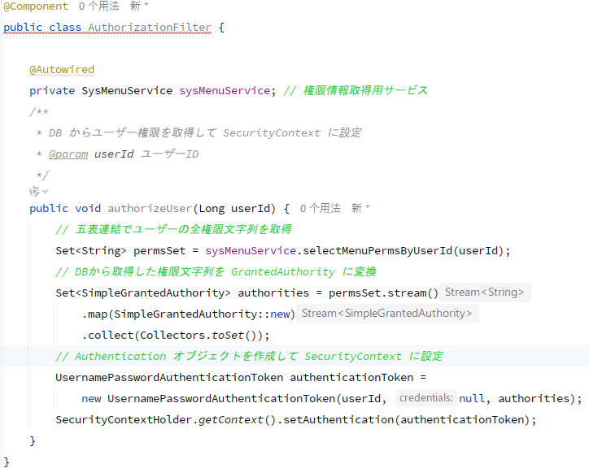
このフィルターの処理は、ユーザー認証後に ユーザーの権限をデータベースから取得し、Spring Security の SecurityContext に設定する という流れである。具体的には、まず SysMenuService を介して、ユーザーIDに紐づく全ての権限文字列を取得する。この取得処理では、ユーザー、役割、権限、ロール権限、メニューの五つのテーブルを連結して、ユーザーが持つ全ての権限情報を正確に抽出する。
取得した権限文字列は、Spring Security が認可チェックに使用できる形式である SimpleGrantedAuthority に変換される。その後、ユーザーIDと権限集合を持つ UsernamePasswordAuthenticationToken オブジェクトを生成し、SecurityContextHolder に設定する。
こうすることで、システム内の各メソッドで @PreAuthorize などを用いたアクセス制御が可能となり、ユーザーごとに細かく権限を管理できる。たとえば、スーパー管理者は全ての権限文字列を取得して全機能にアクセス可能であり、人事管理者はユーザー管理に関する権限のみを取得して、役割管理やメニュー管理にはアクセスできない、といった柔軟な制御が実現できる。

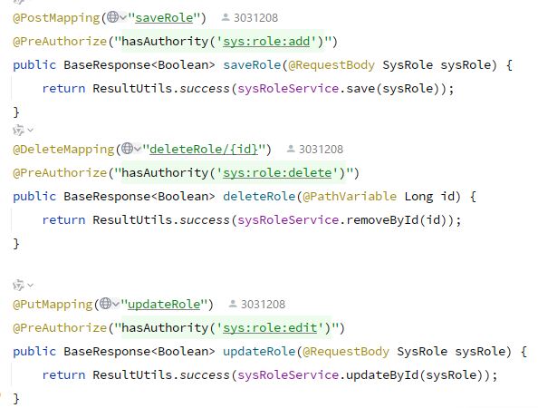
認可（Authorization）
 | 左側のコード例は、役割（SysRole）の保存、削除、更新 を行うAPIであ
 | り、それぞれのメソッドに @PreAuthorize 注解が付与されている点が特徴
 | である。@PreAuthorize は Spring Security の機能であり、メソッド実行
 | 前にユーザーの権限をチェックするために使用される。例えば、saveRole
 | メソッドには @PreAuthorize("hasAuthority('sys:role:add')") が付与さ
 | れている。これで、ユーザーがこのAPIを呼び出した際、Spring Security
 | はユーザーに付与された権限文字列の集合を参照し、 'sys:role:add' という
 | 権限文字列を持っているかどうかを確認する。権限が存在する場合のみメソ
 | ッドが実行され、存在しない場合はアクセスが拒否される。同様に、
 | deleteRole は 'sys:role:delete'、updateRole は 'sys:role:edit' の権限文
 | 字列を必要とする。この仕組みにより、ユーザーごとの操作可能範囲を細か
 | く制御できる。前節で述べたように、Sys_Menu に対応する権限文字列を
 | ユーザーに付与しておくことで、特定のユーザーがどの機能にアクセスで
 | きるかを統一的に管理できる。また、Spring Security が自動的に権限チェ
 | ックを行うため、開発者が個別に条件分岐を書く必要がなく、安全で効率
 | 的なアクセス制御が実現される。

3.3 Vue によるフロントエンド権限制御
フロントエンドは Vue.js を使用しており、ユーザーごとの操作制御を実現するために カスタムディレクティブ を導入した。ユーザーがログインを完了すると、バッ
クエンドは前章で述べた 五表連結による権限文字列の集合 を即座に返し、フロントエンドの状態管理（例：Vuex または Pinia）に保持する。この権限文字列の集合は、
ユーザーが操作可能な機能や表示すべき UI 要素を決定するための基盤情報となる。
公式ドキュメントでは、Vue におけるコード再利用について次のように説明されている。
「Vue におけるコードの再利用として 2 つの方法を紹介してきました: コンポーネントとコンポーザブルです。コンポーネントはメインブロックの構築、コンポーザ
ブルはステートフルなロジックの再利用に重点を置いています。一方、カスタムディレクティブは主にプレーンな要素に対する低レベルの DOM アクセスを伴うロジッ
クを再利用することを目的としています。」
カスタムディレクティブをインポートして利用することで、権限文字列に応じた DOM 操作 を簡潔に実装している。具体的には、ディレクティブ内で対象の権限文字
列がユーザー権限集合に存在するかを判定し、存在する場合は要素を表示、存在しない場合は DOM から削除する。この操作は単一要素に限らず、親要素を操作するこ
とで子要素全体を制御する ことも可能である。例えば、メニュー全体やツールバーを親要素として扱い、ユーザーに必要な権限がなければ、その子要素である個々のボ
タンやリンクを DOM 上に存在させないことができる。このように、ユーザーが操作できない機能は、そもそも DOM 上に現れない形で制御され、視覚的にも操作的に
も安全性が向上する。例えば、v-permission="'sys:role:add'" というカスタムディレクティブをボタンに設定した場合、ユーザーが 'sys:role:add' 権限を持っていれ
ばボタンは表示され、権限がなければボタン自体が DOM から削除される。また、複数のボタンを持つメニューで親要素にディレクティブを設定することで、権限に応
じて子要素全体の表示/非表示を一括制御することも可能である。このように、フロントエンド側でもバックエンドの権限体系と整合性を保ちながら、ユーザーインター
フェースを柔軟かつ安全に制御できる。さらに、このアプローチはバックエンドでの Spring Security による認可 と組み合わせることで、フロントエンド・バックエン
ド双方での二重の権限チェック を実現し、システム全体のセキュリティを高める効果がある。フロントエンドは視覚的・操作的な制御を提供し、バックエンドはリクエ
ストレベルでの厳密な権限チェックを行うことで、より堅牢な権限管理システムが構築される。
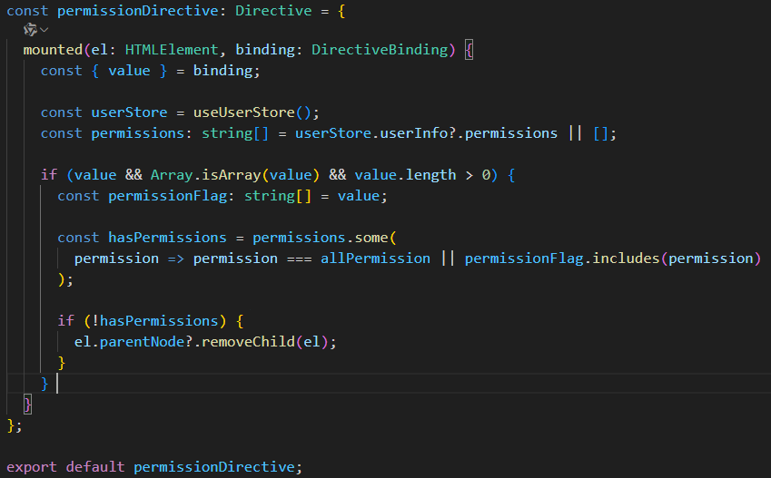

図1.２

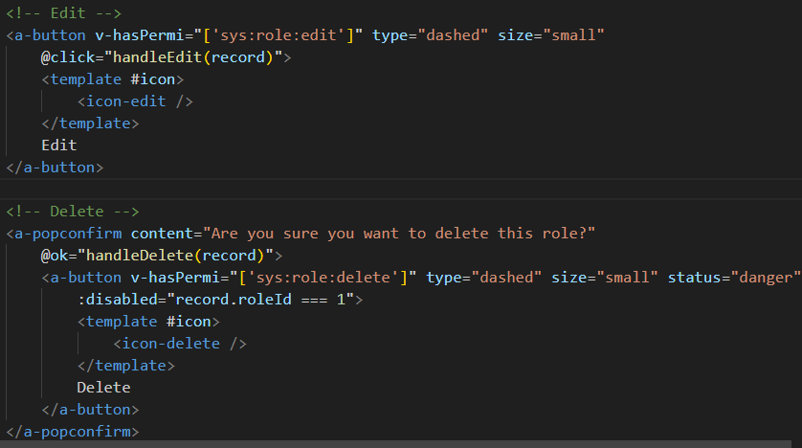

図1.３

図1.2 の v-hasPermi カスタムディレクティブは、ユーザーの権限情報を状態管理から取得し、要素に設定された権限配列と照合することで、DOM 上の表示・非表示
を制御する仕組みである。ユーザーが指定権限を持たない場合は、対象要素を親要素から削除することで画面に表示されないようにしている。
図1.3 は、このディレクティブをボタンコンポーネントに適用した例であり、Edit ボタンは sys:role:edit、Delete ボタンは sys:role:delete 権限に基づいて表示制御
される。権限を持たないユーザーにはボタンが表示されず、操作できないようになる。これにより、フロントエンド側でもユーザーごとの細粒度なアクセス制御が実現
される。
さらに、付録1では スーパー管理者の Role 管理ページ を示しており、すべての操作ボタンが表示されていることが確認できる。一方、付録2では sys:role:edit や
sys:role:delete 権限を持たないユーザーのページを示しており、該当ボタンが DOM 上から消えている ことが確認できる。この結果から、カスタムディレクティブに
よるフロントエンド側の権限制御が正しく機能していることがわかる。

3.4 Vue による動的ルーティング
如図附録一および附録二に示すように、左側のメニュー構成はユーザーの権限によって大きく異なっている。スーパー管理者の場合、システム内のすべてのメニュー
項目にアクセス可能であるため、サイドバーには全てのメニューが表示される。一方、通常の管理者は限られた権限しか保有していないため、表示されるメニューは一
部に限定されている。この仕組みは、前述の通りログイン成功時にバックエンドから返却される Sys_Menu テーブルに基づく権限付きメニュー情報 を利用している。
バックエンドでは五表連結によりユーザーの権限集合を導出し、関連するメニュー情報をまとめて返却する。フロントエンド側では、そのメニュー情報をもとにルート
定義を動的に生成し、Vue Router に登録することで、ユーザーごとに異なるナビゲーション構成を実現している。ここで重要なのは、3.1 で設計した Sys_Menu テー
ブルに存在する url フィールド の役割である。このフィールドは、単なるメニューの表示用データではなく、ルートパスを表すと同時に、ローカルの src/views 配下に
格納された Vue コンポーネントを指し示す識別子 として利用されている。すなわち、ルートを生成するために必要となる「ルートのパス」と「対応する画面コンポー
ネントの場所」を同時に表現するものであり、バックエンドのメニュー情報とフロントエンドの画面構成とを結び付ける重要な要素である。実際には、ログイン直後に
サーバから返却されたメニュー情報を走査し、各メニューの url をルート定義に変換する。そして、Vue Router の addRoute 機能を用いて、それぞれのルートをアプ
リケーションのルーティングツリーに追加する。これにより、スーパー管理者は全てのメニューとルートが登録され、通常の管理者は権限に応じた一部のルートのみが
登録されることになる。結果として、UI 上のサイドバーや画面遷移の構造はユーザー権限に従って自動的に変化する。さらに、このような動的ルーティングは、単なる
UI の切り替えに留まらず、ユーザーが直接 URL を入力してアクセスを試みた場合にも効果を発揮する。各ルートには権限情報を保持する meta 属性が付与されており、
ナビゲーションガードを用いてアクセス可否を判定することで、権限のないユーザーが不正にページへ遷移することを防ぐことができる。この点により、システム全体
で統一的なアクセス制御が可能となる。
Vue Router の公式ドキュメントでも次のように述べられている。
「ルーターの役割はアプリケーションに表示されるビューを管理することです。ルーターに新しいルートを追加することで、ナビゲーション構造を動的に拡張するこ
とができます。」
本論においても、この考え方を活用し、ログイン直後に返却されるメニュー情報をルートへと動的に変換することで、柔軟かつセキュアなルーティングを実現してい
る。特に Sys_Menu.url をルートパスとコンポーネントの識別子として統一的に用いる設計は、バックエンドとフロントエンドを結合する上で高い一貫性を保ち、開発
効率と保守性を大きく向上させている。以上のように、Vue による動的ルーティングの導入は、メニュー生成からページ遷移までを一貫してユーザー権限に基づき制御
する仕組みを提供しており、附録一および附録二に示した UI の違いは、この設計方針の成果を端的に表している。
4.まとめ
本論文では、企業システム開発における細粒度な権限管理の実装方法について、バックエンドとフロントエンドの両面から詳細に検討した。まず、バックエンドでは
ユーザー、ロール、権限、メニューを結合する五表連携設計を採用し、ログイン時にユーザーに紐づく権限集合を即座に返却する仕組みを構築した。これにより、認証
完了直後からユーザーが利用可能な機能や操作が厳格に制御される。次に、フロントエンドでは Vue を用いて権限管理を実現した。特に、カスタムディレクティブを導
入することで、ユーザー権限に基づいた DOM 操作が可能となり、不要なボタンや UI コンポーネントを表示段階で自動的に排除する仕組みを実装した。これにより、
「権限を持たない操作は画面上から完全に消える」という直感的で分かりやすいユーザー体験を提供できるようになった。さらに、Vue Router の 動的ルーティング 機
能を活用することで、サイドメニューや画面遷移構造を権限に応じて柔軟に制御できるようにした。ログイン成功時に返却される Sys_Menu 情報を基盤として、権限を
持つユーザーには対応するルートを router.addRoute によって動的に追加する一方、権限を持たないユーザーには該当ルートが一切登録されない。この設計により、UI
上のメニュー表示と実際のルーティングの両面でセキュリティと利便性を両立させている。総じて、本研究は 「バックエンドの厳格な権限データ管理」 と 「フロント
エンドの柔軟な UI 制御」 を結びつけることで、より実践的かつ安全な企業システムにおける権限管理の実装手法を提示したものである。今後の課題としては、より大
規模なシステムにおけるパフォーマンス最適化や、マイクロサービス環境での分散的な権限管理のあり方について検討を進める必要があるだろう。

付録１
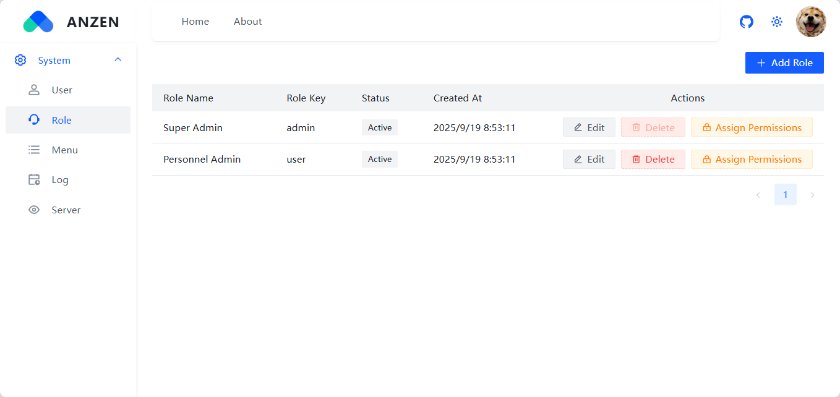

付録２
